p1
 |  | VÝVOJ POČTU ZAMĚSTNANCŮ - SYSTEMIZOVANÝCH MÍST (SM) NA ÚP ĆR OD JEHO VZNIKU

Období >>>> | PROSINEC 2010 | DUBEN 2011 | SRPEN 2011 | ŘÍJEN 2011 | PROSINEC 2011 | LEDEN 2012 | DUBEN 2012 | LEDEN 2013 | BŘEZEN 2013 | DUBEN 2013 | ČERVEN 2013 | SRPEN 2013 | ZÁŘÍ 2013 | ŘÍJEN 2013 | LEDEN 2014 | ČERVENEC 2014 | LEDEN 2015 | DUBEN 2015 | DUBEN 2015 | LEDEN 2016 | LEDEN 2017 | ČERVENEC 2017

STAV - POČET SM | 8136 | 8136 | 7136 | 6951 | 6237 | 8190 | 8329 | 8382 | 8472 | 8532 | 8676 | 8692 | 9011 | 9020 | 9407 | 10007 | 9937 | 9927 | 10227 | 10408 | 10408 | 10708
bez ESF
CELKEM |  | výchozí stav
 | zajišťováno 77 samostatnými ÚP |  | 1. vlna propouštění = zrušení 1000 SM. | 2. vlna propouštění = zrušení 185 SM | 3. vlna propouštění = zrušení 714 SM | příchod agend Hmotné nouze a zaměstnanců z obcí v počtu 1953 SM z počtu 3642 pracovníků vykonávající agendu HN na obcích - 1689 | mimořádné navýšení o 150 + 49 inspektorů kvality | 3 SM převod z MPSV navýšení 50 SM (pěstounská péče) | 90 SM (jedná se o dočasná SM) | 60 SM (jedná se o dočasná SM) - - posílení NSD + EKO | 144 SM (NA PĚSTOUNY) POSÍLENÍ KrP 126 | 16 SM PŘEVOD MPSV | 319 SM POSÍLENÍ KrP | 9 SM PŘEVOD MPSV | 6 SM PŘEVOD MPSV 381 SM POSÍLENÍ KrP | 600 SM POSÍLENÍ NSD | 20 SM SNÍŽENÍ SM (POKYN MPSV) "ZoSS" 50 SM SNÍŽENÍ SM (PŘEVOD IPSS NA MPSV) | 10 SM SNÍŽENÍ SM NA GŘ (POKYN MPSV) PŘEVOD METODIKY "Z A NSD" NA MPSV | 300 SM POSÍLENÍ NSD | 24 SM POSÍLENÍ (CALL CENTRUM) 157 SM POSÍLENÍ (KA08) |  | 300 SM POSÍLENÍ NSD
ZDŮVODNĚNÍ ZMĚNY POČTU

Shrnutí >>>> |  | Vyjde-li se z vychozího počtu 8136 SM (před 4/2011) a připočte-li se k tomu "pouze" agenda HN převzatá z obcí za 3642 pracovníků, odpovídalo by to pořebě cca 11 778 SM na ÚP pro zpracování všech agend (SSP, ZAM, HN, atd…. atd). Z toho plyne, že současný stav 10708 SM je o 9,08 % nižší než je optimální stav!

 | duben 2011 | květen 2011 | červen 2011 | září 2011 | leden 2012 | duben 2012 | leden 2013 | březen 2013 | duben 2013 | červen 2013 | srpen 2013 | září 2013 | říjen 2013 | leden 2014 | červenec 2014 | leden 2015 | duben 2015 | duben 2015 | leden 2016 | leden 2017 | červenec 2017
realita | 8136 | 7136 | 6951 | 6237 | 8190 | 8329 | 8382 | 8472 | 8532 | 8676 | 8692 | 9011 | 9020 | 9407 | 10007 | 9937 | 9927 | 10227 | 10408 | 10408 | 10708
potřeba | 8136 | 8136 | 8136 | 8136 | 11778 | 11778 | 11778 | 11778 | 11778 | 11778 | 11778 | 11778 | 11778 | 11778 | 11778 | 11778 | 11778 | 11778 | 11778 | 11778 | 11778

p3a
Podíl uchazečů o zaměstnání na obyvatelstvu 15-64 (v %)
Kraj | 2015 |  |  |  |  |  |  |  |  |  |  |  | 2016 |  |  |  |  |  |  |  |  |  |  |  | průměr rok1)
 | 1 | 2 | 3 | 4 | 5 | 6 | 7 | 8 | 9 | 10 | 11 | 12 | 1 | 2 | 3 | 4 | 5 | 6 | 7 | 8 | 9 | 10 | 11 | 12 | 2015 | 2016 | rozdíl
Praha | 5.1 | 5.1 | 5.0 | 4.8 | 4.6 | 4.5 | 4.6 | 4.6 | 4.4 | 4.3 | 4.2 | 4.2 | 4.2 | 4.2 | 4.1 | 4.0 | 3.9 | 3.8 | 3.9 | 3.9 | 3.7 | 3.6 | 3.4 | 3.4 | 4.6 | 3.9 | -0.8
Středočeský kraj | 6.5 | 6.4 | 6.1 | 5.8 | 5.6 | 5.4 | 5.5 | 5.5 | 5.4 | 5.2 | 5.2 | 5.4 | 5.5 | 5.4 | 5.2 | 4.8 | 4.6 | 4.5 | 4.6 | 4.6 | 4.4 | 4.2 | 4.1 | 4.3 | 5.7 | 4.7 | -1.0
Jihočeský kraj | 6.7 | 6.6 | 6.0 | 5.3 | 4.8 | 4.6 | 4.6 | 4.5 | 4.3 | 4.3 | 4.5 | 5.1 | 5.6 | 5.5 | 5.1 | 4.4 | 4.1 | 3.9 | 4.0 | 3.9 | 3.8 | 3.7 | 3.8 | 4.3 | 5.2 | 4.4 | -0.8
Plzeňský kraj | 5.9 | 5.7 | 5.3 | 4.9 | 4.6 | 4.5 | 4.6 | 4.6 | 4.4 | 4.3 | 4.3 | 4.6 | 4.8 | 4.7 | 4.4 | 4.0 | 3.8 | 3.7 | 3.8 | 3.8 | 3.6 | 3.4 | 3.3 | 3.6 | 4.9 | 3.9 | -0.9
Karlovarský kraj | 8.4 | 8.2 | 7.9 | 7.5 | 7.2 | 7.0 | 6.9 | 6.8 | 6.7 | 6.7 | 6.8 | 7.1 | 7.3 | 7.1 | 6.9 | 6.5 | 6.1 | 5.8 | 5.8 | 5.6 | 5.5 | 5.3 | 5.2 | 5.5 | 7.3 | 6.1 | -1.2
Ústecký kraj | 10.9 | 10.7 | 10.4 | 10.0 | 9.7 | 9.4 | 9.4 | 9.2 | 9.1 | 8.9 | 8.8 | 8.9 | 9.2 | 9.2 | 9.0 | 8.8 | 8.5 | 8.3 | 8.3 | 8.2 | 8.1 | 7.8 | 7.6 | 7.8 | 9.7 | 8.5 | -1.2
Liberecký kraj | 7.8 | 7.6 | 7.4 | 7.1 | 6.7 | 6.4 | 6.5 | 6.5 | 6.4 | 6.2 | 6.1 | 6.4 | 6.5 | 6.4 | 6.2 | 5.9 | 5.5 | 5.3 | 5.5 | 5.4 | 5.2 | 5.0 | 5.0 | 5.2 | 6.8 | 5.6 | -1.2
Královéhradecký kraj | 6.4 | 6.2 | 5.9 | 5.4 | 5.0 | 4.8 | 4.9 | 4.9 | 4.7 | 4.6 | 4.6 | 5.0 | 5.1 | 5.0 | 4.6 | 4.2 | 3.9 | 3.8 | 3.9 | 3.9 | 3.7 | 3.6 | 3.5 | 3.8 | 5.3 | 4.1 | -1.1
Pardubický kraj | 6.5 | 6.4 | 5.9 | 5.3 | 4.8 | 4.6 | 4.9 | 4.9 | 4.7 | 4.5 | 4.6 | 5.1 | 5.5 | 5.4 | 5.1 | 4.4 | 4.0 | 3.8 | 4.1 | 4.0 | 3.8 | 3.6 | 3.6 | 4.0 | 5.2 | 4.3 | -0.9
Vysočina | 7.6 | 7.5 | 7.0 | 6.2 | 5.8 | 5.6 | 5.8 | 5.7 | 5.6 | 5.4 | 5.5 | 6.2 | 6.5 | 6.4 | 6.0 | 5.3 | 4.9 | 4.8 | 5.0 | 5.0 | 4.8 | 4.6 | 4.5 | 5.2 | 6.2 | 5.3 | -0.9
Jihomoravský kraj | 8.4 | 8.3 | 7.9 | 7.4 | 7.0 | 6.8 | 6.9 | 6.9 | 6.7 | 6.5 | 6.6 | 7.0 | 7.2 | 7.1 | 6.9 | 6.4 | 6.1 | 5.9 | 6.1 | 6.1 | 5.9 | 5.7 | 5.7 | 6.1 | 7.2 | 6.3 | -0.9
Olomoucký kraj | 9.2 | 9.0 | 8.5 | 7.7 | 7.2 | 6.8 | 6.9 | 6.8 | 6.6 | 6.4 | 6.4 | 7.0 | 7.3 | 7.2 | 6.8 | 6.2 | 5.8 | 5.7 | 5.8 | 5.7 | 5.6 | 5.4 | 5.5 | 5.9 | 7.4 | 6.1 | -1.3
Zlínský kraj | 7.6 | 7.4 | 7.1 | 6.5 | 6.1 | 5.8 | 5.9 | 5.9 | 5.7 | 5.5 | 5.6 | 6.0 | 6.2 | 6.1 | 5.7 | 5.3 | 4.9 | 4.7 | 4.9 | 4.9 | 4.7 | 4.5 | 4.5 | 4.9 | 6.3 | 5.2 | -1.1
Moravskoslezský kraj | 10.0 | 9.8 | 9.6 | 9.1 | 8.8 | 8.6 | 8.6 | 8.5 | 8.4 | 8.3 | 8.2 | 8.6 | 8.7 | 8.5 | 8.3 | 7.9 | 7.7 | 7.6 | 7.8 | 7.7 | 7.6 | 7.3 | 7.1 | 7.5 | 8.9 | 7.9 | -1.1
Celkem ČR | 7.7 | 7.5 | 7.2 | 6.7 | 6.4 | 6.2 | 6.3 | 6.2 | 6.0 | 5.9 | 5.9 | 6.2 | 6.4 | 6.3 | 6.1 | 5.7 | 5.4 | 5.2 | 5.4 | 5.3 | 5.2 | 5.0 | 4.9 | 5.2 | 6.6 | 5.6 | -1.0
1)počítáno z nezaokrouhlených hodnot

Počet uchazečů o zaměstnání (v tis.)
Kraj | 2015 |  |  |  |  |  |  |  |  |  |  |  | 2016 |  |  |  |  |  |  |  |  |  |  |  | průměr 1)
 | 1 | 2 | 3 | 4 | 5 | 6 | 7 | 8 | 9 | 10 | 11 | 12 | 1 | 2 | 3 | 4 | 5 | 6 | 7 | 8 | 9 | 10 | 11 | 12 | 2015 | 2016 | rozdíl
Praha | 44.0 | 43.9 | 43.1 | 42.0 | 40.7 | 39.8 | 40.7 | 40.4 | 39.2 | 37.9 | 37.1 | 37.2 | 37.7 | 37.4 | 36.5 | 35.7 | 34.7 | 34.0 | 34.8 | 34.6 | 33.1 | 32.0 | 30.7 | 30.2 | 40.8 | 34.6 | -6.2
Středočeský kraj | 58.2 | 57.3 | 55.1 | 52.1 | 49.8 | 48.6 | 49.2 | 48.6 | 47.9 | 46.5 | 46.6 | 48.1 | 49.2 | 48.4 | 46.4 | 43.5 | 41.6 | 40.6 | 41.3 | 40.8 | 39.8 | 38.1 | 37.5 | 39.0 | 51.0 | 42.6 | -8.5
Jihočeský kraj | 29.7 | 29.4 | 27.0 | 24.0 | 21.7 | 20.7 | 20.8 | 20.4 | 19.7 | 19.4 | 20.1 | 22.6 | 24.7 | 24.3 | 22.8 | 20.1 | 18.4 | 17.6 | 18.1 | 17.8 | 17.3 | 16.9 | 17.2 | 19.4 | 23.2 | 19.7 | -3.5
Plzeňský kraj | 23.4 | 22.7 | 21.2 | 19.7 | 18.7 | 18.2 | 18.6 | 18.4 | 17.7 | 17.1 | 17.3 | 18.6 | 19.4 | 18.8 | 17.7 | 16.3 | 15.4 | 15.0 | 15.5 | 15.4 | 14.7 | 14.0 | 13.6 | 14.7 | 19.5 | 16.0 | -3.4
Karlovarský kraj | 17.8 | 17.4 | 16.8 | 16.1 | 15.4 | 14.9 | 14.7 | 14.5 | 14.3 | 14.3 | 14.5 | 14.9 | 15.3 | 15.1 | 14.5 | 13.7 | 13.0 | 12.5 | 12.4 | 12.0 | 11.8 | 11.4 | 11.3 | 11.8 | 15.6 | 13.0 | -2.5
Ústecký kraj | 62.1 | 61.3 | 59.6 | 56.9 | 55.1 | 53.7 | 53.4 | 52.5 | 51.8 | 50.7 | 50.2 | 50.8 | 52.2 | 52.4 | 51.2 | 50.0 | 48.5 | 47.4 | 47.4 | 46.8 | 46.1 | 44.7 | 43.7 | 44.5 | 55.3 | 48.2 | -7.1
Liberecký kraj | 23.8 | 23.4 | 22.6 | 21.6 | 20.6 | 19.9 | 20.0 | 19.9 | 19.7 | 19.1 | 18.9 | 19.5 | 20.0 | 19.6 | 19.0 | 18.1 | 17.1 | 16.5 | 16.8 | 16.7 | 16.2 | 15.6 | 15.6 | 16.1 | 20.9 | 17.4 | -3.5
...
Počet uchazečů o zaměstnání - ženy (v tis.)
Liberecký kraj | 3.9 | 3.8 | 4.1 | 4.6 | 5.0 | 5.4 | 5.6 | 5.9 | 5.9 | 5.8 | 6.2 | 5.9 | 5.8 | 5.8 | 5.9 | 6.0 | 6.0 | 5.9 | 6.0 | 6.3 | 6.1 | 6.0 | 5.9 | 5.6 | 5.1 | 6.0 | 0.9
Královéhradecký kraj | 3.1 | 3.6 | 4.1 | 4.9 | 5.4 | 5.2 | 4.9 | 4.6 | 5.1 | 4.4 | 4.6 | 3.9 | 4.6 | 5.1 | 5.3 | 5.5 | 5.9 | 6.7 | 6.4 | 6.6 | 6.9 | 6.4 | 6.4 | 6.2 | 4.4 | 5.9 | 1.5
Pardubický kraj | 3.8 | 4.0 | 4.5 | 5.0 | 5.5 | 5.9 | 5.7 | 6.1 | 6.7 | 6.7 | 6.3 | 6.2 | 6.2 | 7.2 | 7.4 | 8.4 | 8.8 | 9.4 | 9.8 | 10.2 | 10.1 | 9.9 | 10.0 | 9.7 | 5.4 | 8.8 | 3.4
Vysočina | 2.3 | 2.7 | 3.1 | 3.6 | 4.0 | 3.9 | 3.6 | 4.1 | 4.3 | 4.1 | 4.0 | 3.6 | 3.8 | 4.3 | 4.4 | 4.8 | 5.2 | 5.3 | 5.4 | 6.0 | 6.2 | 5.7 | 5.5 | 5.4 | 3.5 | 5.1 | 1.5
Jihomoravský kraj | 5.3 | 6.1 | 6.8 | 7.4 | 8.9 | 9.2 | 9.0 | 9.7 | 10.1 | 9.7 | 8.9 | 8.1 | 9.6 | 9.5 | 10.0 | 11.1 | 11.1 | 11.8 | 11.8 | 12.0 | 12.0 | 12.0 | 11.7 | 11.2 | 8.1 | 11.0 | 2.9
Olomoucký kraj | 3.4 | 4.1 | 4.6 | 5.3 | 5.9 | 5.9 | 5.7 | 6.2 | 6.5 | 6.6 | 6.1 | 5.9 | 6.6 | 7.2 | 7.2 | 7.3 | 7.6 | 7.6 | 7.4 | 6.9 | 6.8 | 6.7 | 6.5 | 6.3 | 5.4 | 7.0 | 1.6
Zlínský kraj | 3.0 | 3.6 | 3.9 | 4.7 | 5.3 | 5.6 | 5.3 | 5.6 | 6.1 | 5.8 | 5.6 | 5.8 | 6.1 | 6.7 | 7.0 | 7.3 | 7.9 | 8.2 | 7.9 | 7.9 | 7.6 | 7.3 | 6.6 | 6.5 | 4.9 | 7.2 | 2.3
Moravskoslezský kraj | 5.6 | 6.4 | 7.4 | 7.9 | 9.1 | 10.4 | 11.0 | 12.0 | 12.2 | 11.4 | 11.0 | 10.3 | 10.4 | 10.8 | 10.5 | 11.5 | 12.0 | 11.5 | 11.8 | 12.3 | 12.6 | 12.5 | 11.4 | 10.9 | 9.4 | 11.5 | 2.1
Celkem ČR | 62.3 | 69.0 | 76.1 | 83.7 | 92.7 | 97.0 | 98.1 | 103.8 | 108.6 | 107.3 | 105.0 | 102.5 | 107.8 | 114.8 | 117.3 | 124.3 | 129.1 | 133.9 | 135.8 | 139.3 | 141.0 | 139.1 | 135.3 | 132.5 | 90.3 | 127.9 | 37.6
1)počítáno z nezaokrouhlených hodnot
Meziroční rozdíly počtu uchazečů o zaměstnání
1 | -2363
2 | -16239
3 | -25062
4 | -26286
5 | -24823
6 | -21725
7 | -19700
8 | -19959
9 | -25366
10 | -24543
11 | -30236
12 | -53100
1 | -37774
2 | -25211
3 | -22582
4 | -16520
5 | -7857
6 | -4189
7 | 13
8 | 5158
9 | 18070
10 | 26144
11 | 32094
12 | 36860
1 | 51720
2 | 51998
3 | 62588
4 | 67906
5 | 65364
6 | 65887
7 | 65499
8 | 65038
9 | 63873
10 | 59919
11 | 56815
12 | 51522
1 | 43465
2 | 31707
3 | 20547
4 | 9680
5 | 2510
6 | -3294
7 | -9732
8 | -16506
9 | -27960
10 | -37043
11 | -47805
12 | -54919
1 | -73083
2 | -77273
...

p3c
...
Vývoj míry nezaměstnanosti v % v zemích EU v letech 2014 - 2016
Portugal | 14.1 | 13.9 | 13.4 | 12.9 | 12.1 | 11.9 | 11.8 | 12.1 | 12.4 | 12.5 | 12.4 | 12.4 | 12.4 | 12.6 | 12.2 | 11.6 | 11.0 | 10.6 | 10.5 | 10.7 | 10.8 | 10.7 | 10.6 | 10.4
Italy | 12.8 | 13.0 | 13.1 | 12.1 | 12.3 | 12.0 | 10.6 | 9.9 | 11.2 | 12.0 | 12.1 | 11.6 | 12.0 | 12.3 | 12.1 | 11.8 | 11.5 | 11.4 | 10.7 | 10.1 | 11.7 | 12.0 | 12.6 | 12.0
Croatia | 18.6 | 18.2 | 17.5 | 16.4 | 15.4 | 14.9 | 15.2 | 15.4 | 15.8 | 17.1 | 17.6 | 17.4 | 15.8 | 15.5 | 14.9 | 14.0 | 12.7 | 11.8 | 11.2 | 10.8 | 10.7 | 11.6 | 12.0 | 12.2
Cyprus | 17.9 | 18.1 | 17.3 | 15.3 | 14.2 | 14.6 | 15.3 | 15.0 | 14.2 | 13.7 | 15.7 | 16.1 | 14.0 | 14.4 | 13.9 | 12.4 | 11.7 | 12.4 | 13.0 | 13.2 | 12.9 | 12.5 | 14.5 | 14.6
Spain | 23.9 | 23.9 | 23.6 | 23.0 | 22.4 | 21.8 | 21.3 | 21.2 | 21.1 | 21.2 | 20.9 | 20.6 | 21.0 | 21.1 | 20.9 | 20.6 | 20.0 | 19.4 | 19.0 | 18.9 | 18.9 | 18.8 | 18.8 | 18.3
Estonia | 6.8 | 6.6 | 6.9 | 7.0 | 6.5 | 5.9 | 5.2 | 5.2 | 5.5 | 6.0 | 6.4 | 6.5 | 6.7 | 6.5 | 6.9 | 6.5 | 6.5 | 6.8 | 6.7 | 7.5 | 6.9 | 7.2 | 6.6 | :
Greece | 26.3 | 26.1 | 27.7 | 25.2 | 23.7 | 24.9 | 24.5 | 23.3 | 24.5 | 24.4 | 24.3 | 24.5 | 25.5 | 24.6 | 24.7 | 23.5 | 23.3 | 22.5 | 22.6 | 23.3 | 22.1 | 22.4 | : | :
Hungary | 7.7 | 7.8 | 7.6 | 7.1 | 6.9 | 6.8 | 6.7 | 6.4 | 6.4 | 6.2 | 6.2 | 6.2 | 6.1 | 6.0 | 5.8 | 5.5 | 5.1 | 5.0 | 4.9 | 4.9 | 4.7 | 4.5 | 4.4 | :
United Kingdom | 5.5 | 5.5 | 5.4 | 5.4 | 5.5 | 5.5 | 5.6 | 5.5 | 5.4 | 5.1 | 5.0 | 4.8 | 5.0 | 5.1 | 4.9 | 4.7 | 4.8 | 4.9 | 5.0 | 4.9 | 4.9 | 4.8 | : | :
Zdroj: Eurostat 31.1.2017, sezonně neočištěná data
Vývoj míry nezaměstnanosti (v %)
 | Czech Republic | EU28
2015 01 | 6.0 | 10.2
2015 02 | 6.2 | 10.2
2015 03 | 5.8 | 10.0
2015 04 | 5.2 | 9.7
2015 05 | 4.8 | 9.5
2015 06 | 4.8 | 9.3
2015 07 | 5.1 | 9.0
2015 08 | 4.8 | 8.9
2015 09 | 4.6 | 9.0
2015 10 | 4.5 | 9.1
2015 11 | 4.4 | 9.1
2015 12 | 4.5 | 9.1
2016 01 | 4.6 | 9.2
2016 02 | 4.4 | 9.3
2016 03 | 4.1 | 9.1
2016 04 | 4.0 | 8.7
2016 05 | 3.7 | 8.6
2016 06 | 4.1 | 8.4
2016 07 | 4.3 | 8.2
2016 08 | 3.7 | 8.2
2016 09 | 3.9 | 8.2
2016 10 | 3.7 | 8.3
2016 11 | 3.5 | 8.3
2016 12 | 3.6 | 8.1

mapa1215
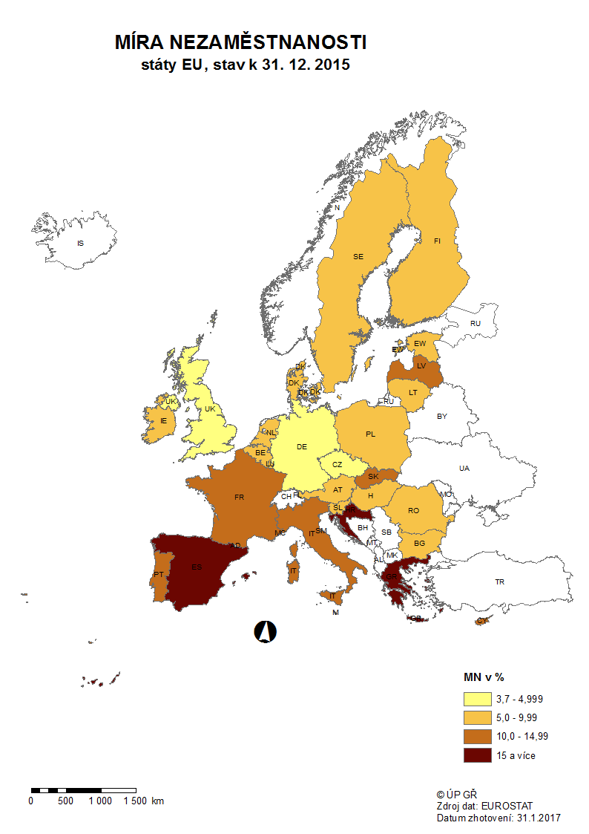

mapa1216
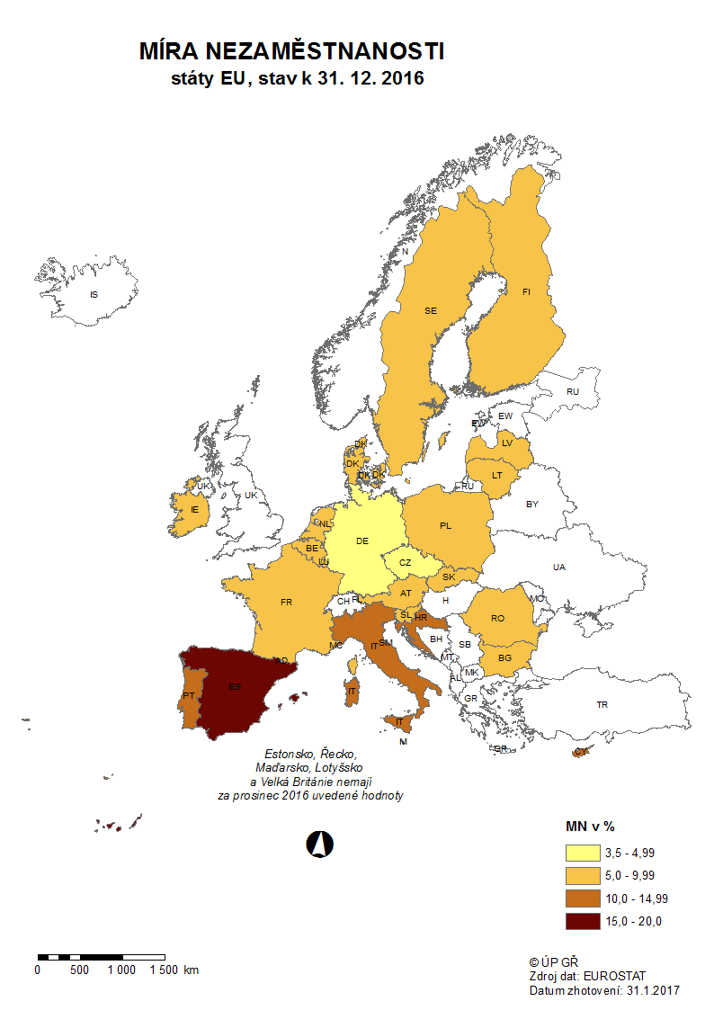

p3d
Mezinárodní srovnání ČR a EU28 (roční průměry)

Míra nezaměstnanosti v %
 | Czech Republic | European Union (28 countries)
2007 | 5.3 | 7.2
2008 | 4.4 | 7
2009 | 6.7 | 9
2010 | 7.3 | 9.6
2011 | 6.7 | 9.7
2012 | 7 | 10.5
2013 | 7 | 10.9
2014 | 6.1 | 10.2
2015 | 5.1 | 9.4
2016 | 4 | 8.5
Míra nezaměstnanosti mladých do 25 let v %
 | Czech Republic | European Union (28 countries)
2007 | 10.7 | 15.9
2008 | 9.9 | 15.9
2009 | 16.6 | 20.3
2010 | 18.3 | 21.4
2011 | 18.1 | 21.7
2012 | 19.5 | 23.3
2013 | 18.9 | 23.7
2014 | 15.9 | 22.2
2015 | 12.6 | 20.3
2016 | 10.5 | 18.8

Míra dlouhodobé nezaměstnanosti v %
 | Czech Republic | EU (28 countries)
2007 | 2.8 | 3
 | 0 | 0
2008 | 2.2 | 2.6
 | 0 | 0
2009 | 2 | 3
 | 0 | 0
2010 | 3 | 3.8
 | 0 | 0
2011 | 2.7 | 4.1
 | 0 | 0
2012 | 3 | 4.6
 | 0 | 0
2013 | 3 | 5.1
 | 0 | 0
2014 | 2.7 | 5
 | 0 | 0
2015 | 2.4 | 4.5
Míra nezaměstnanosti osob s nízkou kvalifikací v %
 | Czech Republic | European Union (28 countries)
2007 | 20.4 | 10.9
2008 | 19.4 | 11.5
2009 | 24.4 | 14.8
2010 | 25.3 | 16
2011 | 24.6 | 16.7
2012 | 28.8 | 18.6
2013 | 26 | 19.7
2014 | 22.4 | 19
2015 | 23.1 | 17.8

Zdroj: EUROSTAT

p3f
Hlášená hromadná propouštění v letech 2014-2016

Počet zaměstnavatelů, kteří ve sledovaném období nahlásili hromadné propouštění
leden 2014 | 17
únor | 13
březen | 24
duben | 24
květen | 9
červen | 13
červenec | 9
srpen | 16
září | 20
říjen | 8
listopad | 28
prosinec | 26
42005 | 11
únor | 6
březen | 14
duben | 14
květen | 8
červen | 9
červenec | 5
srpen | 5
září | 11
říjen | 15
listopad | 20
prosinec | 15
leden 2016 | 9
únor | 7
březen | 8
duben | 6
květen | 6
červen | 5
červenec | 4
srpen | 4
září | 7
říjen | 13
listopad | 8
prosinec | 7

Počet zaměstnanců, jichž se tato propouštění týkala
leden 2014 | 1653
únor | 593
březen | 772
duben | 1146
květen | 511
červen | 444
červenec | 458
srpen | 834
září | 813
říjen | 602
listopad | 1251
prosinec | 877
42005 | 296
únor | 542
březen | 407
duben | 660
květen | 261
červen | 522
červenec | 266
srpen | 212
září | 527
říjen | 380
listopad | 407
prosinec | 198
leden 2016 | 363
únor | 241
březen | 966
duben | 182
květen | 2279
červen | 115
červenec | 106
srpen | 212
září | 206
říjen | 710
listopad | 514
prosinec | 387

p6b
...
vytvořená místa |  | umístění uchazeči |  | umístění uchazeči |  | vytvořená místa |  | umístění uchazeči |  | umístění uchazeči |  | zaměstnanci, SVČ |  | vymezená místa |  | zaměstnanci |  | osoby SVČ
1,020 | 468 | 866 | 360 | 2,932 | 669 | 2,432 | 222 | 1,719 | 284 | 43 | 1 | 157 | 86 | 42,584 | 2,844 | 0 | 0 | 86 | 61
1,347 | 847 | 1,207 | 750 | 2,804 | 862 | 2,488 | 306 | 1,719 | 359 | 45 | 3 | 164 | 93 | 43,060 | 3,739 | 0 | 0 | 91 | 85
1,810 | 1,415 | 1,573 | 1,216 | 2,700 | 1,051 | 2,572 | 426 | 1,725 | 430 | 46 | 5 | 167 | 99 | 43,432 | 4,462 | 0 | 0 | 101 | 106
2,069 | 1,863 | 1,904 | 1,728 | 2,567 | 1,208 | 2,567 | 478 | 1,700 | 488 | 46 | 5 | 179 | 113 | 43,821 | 5,141 | 0 | 0 | 101 | 114
2,377 | 2,294 | 2,156 | 2,095 | 2,516 | 1,344 | 2,573 | 512 | 1,731 | 568 | 47 | 6 | 177 | 116 | 44,113 | 5,693 | 0 | 0 | 103 | 128
2,499 | 2,775 | 2,266 | 2,556 | 2,428 | 1,514 | 2,592 | 567 | 1,744 | 659 | 49 | 8 | 178 | 117 | 44,526 | 6,424 | 0 | 0 | 99 | 146
2,548 | 3,223 | 2,354 | 3,033 | 2,350 | 1,670 | 2,620 | 633 | 1,746 | 731 | 53 | 12 | 178 | 118 | 44,854 | 7,089 | 0 | 0 | 94 | 165
2,556 | 3,763 | 2,330 | 3,522 | 2,302 | 1,835 | 2,666 | 720 | 1,728 | 779 | 55 | 14 | 181 | 121 | 45,238 | 8,339 | 0 | 0 | 96 | 182
2,434 | 4,148 | 2,266 | 3,929 | 2,217 | 1,936 | 2,712 | 824 | 1,749 | 885 | 54 | 14 | 187 | 127 | 44,654 | 9,893 | 0 | 0 | 83 | 192

Počet osob podpořených v rámci APZ v roce 2016
VPP | 6,133
SÚPM zřízená | 30
SÚPM vyhrazená | 3,929
SÚPM - SVČ | 1,936
CHPM zřízená | 885
CHPM - SVČ | 14
Příspěvek na provoz CHPM a CHPM SVČ | 127
CHPM vymezená + SVČ | 9,893
Příspěvek na zapracování | 0
Překlenovací příspěvek | 192
Projekty ESF - OPZ - VPP | 16,475
Projekty ESF - OPZ - SÚPM | 19,166
Příspěvek na dojížďku | 644
Odborná praxe do 30ti let | 1,698
Rekvalifikace | 12,847
Zvolená rekvalifikace | 9,701
Poradenství | 26

Rekvalifikace 3) |  | Zvolená rekvalifikace 3) |  | Poradenství

uchazeči |  | uchazeči |  | uchazeči
stav | celkem | stav | celkem | stav | celkem
na konci | od poč. | na konci | od poč. | na konci | od poč.
sled.měs. | roku | sled.měs. | roku | sled.měs. | roku
751 | 489 | 885 | 422 | 0 | 0
1,315 | 1,809 | 999 | 1,297 | 0 | 0
1,615 | 3,432 | 1,163 | 2,489 | 0 | 0
1,737 | 4,892 | 1,181 | 3,688 | 0 | 0
1,559 | 6,408 | 1,162 | 4,824 | 0 | 0
757 | 7,338 | 635 | 5,557 | 0 | 10
433 | 7,580 | 471 | 5,955 | 0 | 13
560 | 8,155 | 474 | 6,676 | 1 | 14
1,295 | 9,547 | 632 | 7,455 | 0 | 14
1,530 | 10,988 | 852 | 8,285 | 0 | 23
1,497 | 12,405 | 877 | 9,144 | 0 | 26
620 | 12,847 | 533 | 9,701 | 0 | 26
...

